防疫物资报价单
产品报价单

序号 | 产品名称 | 规格 | 单价（元） | 参考图片
1 | 一次性使用医用外科口罩 （中文10片装） | 2000片/件 | 0.15/片

2 | 血氧仪 | 80盒/件 | 20/盒
5 | 医用丁腈手套 | 100只/盒 | 0.2/只
6 | 医用PVC手套 | 100只/盒 | 0.15/只
7 | 医用乳胶手套 | 100只/盒 | 0.16/只

8 | 电子体温计 | 100支/箱 | 3/支 | 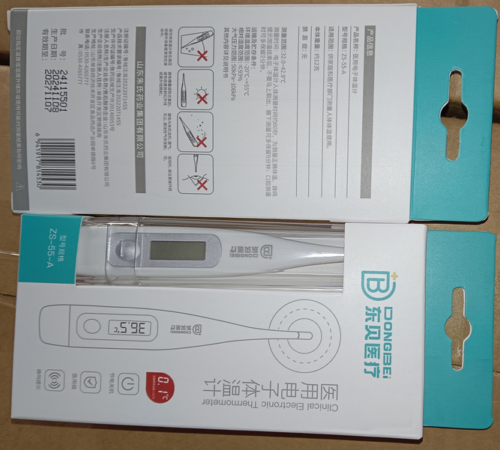
9 | 手腕式电子血压计 | 60个/箱 | 35/个 | 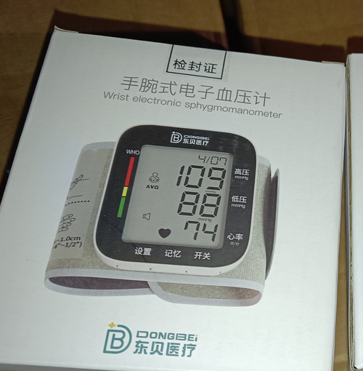

11 | 医用一次性隔离衣（倒挂） | 40件/箱 | 3/套

12 | 医用隔离面罩 | 10个/盒 | 1/个

21 | 额温枪 | 40只/箱 | 30/只

22 | 医用隔离鞋套（短款） | 40只/袋20/盒 | 0.15/只

23 | 医用隔离鞋套（长款） | 10只/袋 | 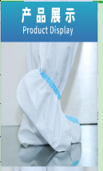 1/只

24 | 医用帽子 | 20个/袋60/袋 | 0.2/只

备注：均为山东朱氏药业招商出厂底价，菏泽附近1000公里以内包邮，报价时效仅24小时有效，后期以当天实时实际报价为准！谢谢合作！

